Карта · Садовое кольцо
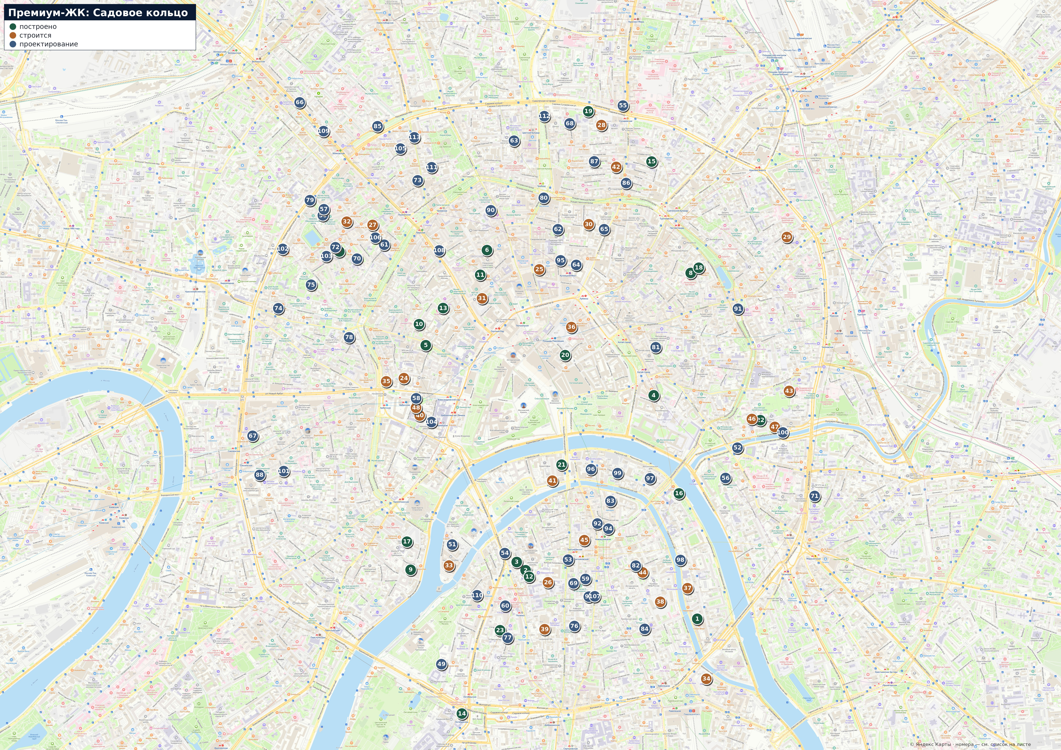
Карта · Садовое кольцо
Зелёный — построено, янтарный — строится, синий — проектирование. Номер маркера = номер в списке на соседнем листе. Подложка: Яндекс Карты.

Карта · Хамовники
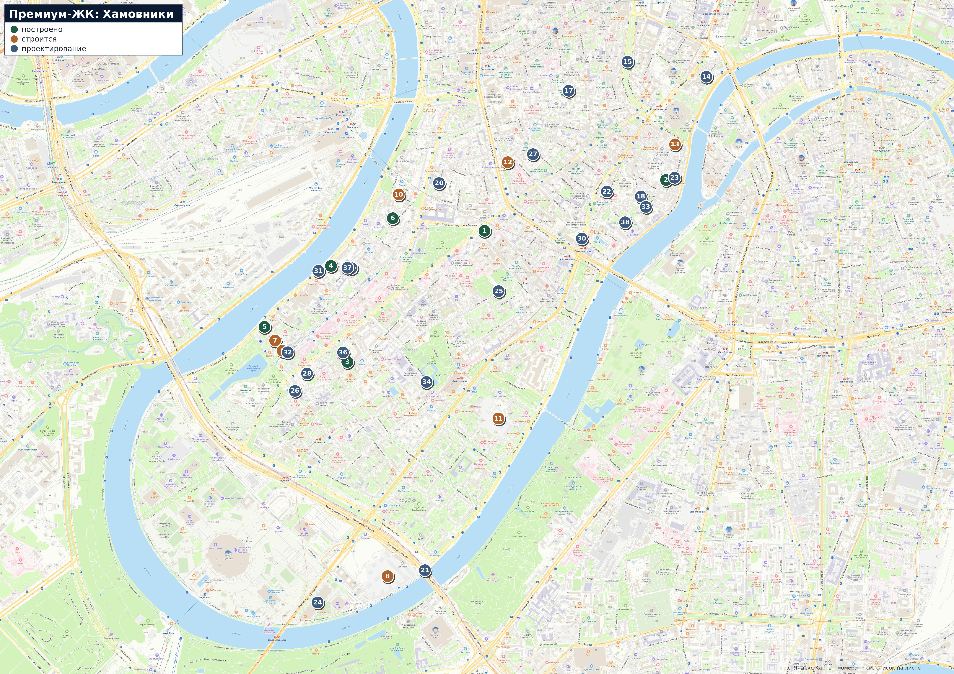
Карта · Хамовники
Зелёный — построено, янтарный — строится, синий — проектирование. Номер маркера = номер в списке на соседнем листе. Подложка: Яндекс Карты.

Карта · Пресня и Сити
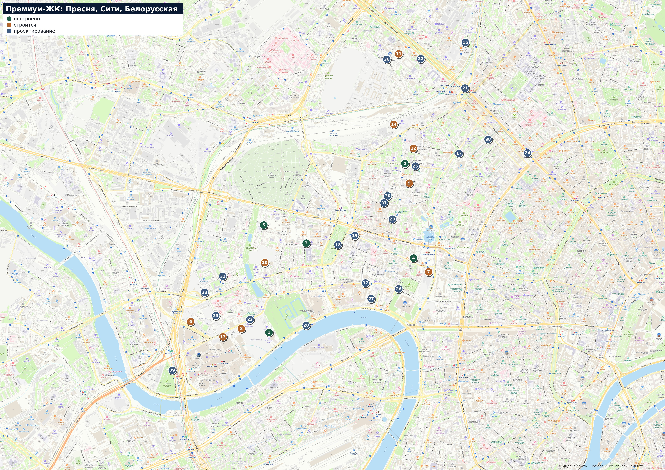
Карта · Пресня, Сити, Белорусская
Зелёный — построено, янтарный — строится, синий — проектирование. Номер маркера = номер в списке на соседнем листе. Подложка: Яндекс Карты.

